日付の作成
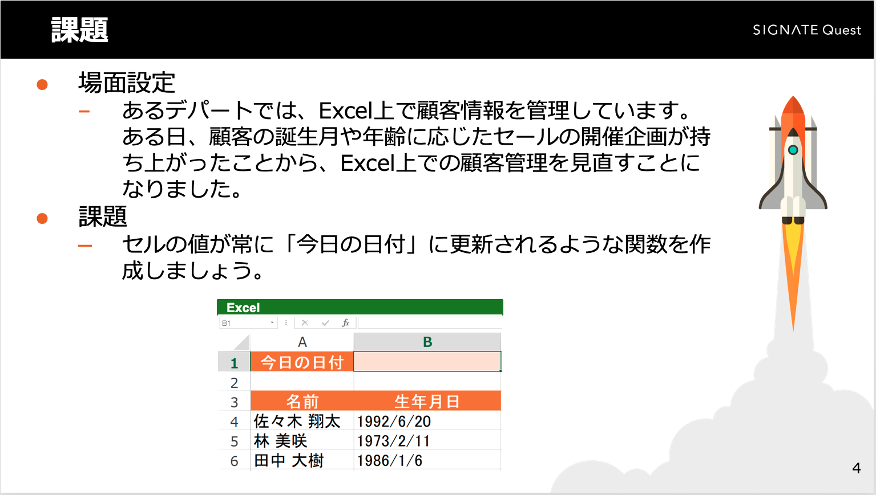
今日の日付

名前 | 生年月日
佐々木 翔太 | 1992-06-20
林 美咲 | 1973-02-11
田中 大樹 | 1986-01-06

日付の要素の抽出
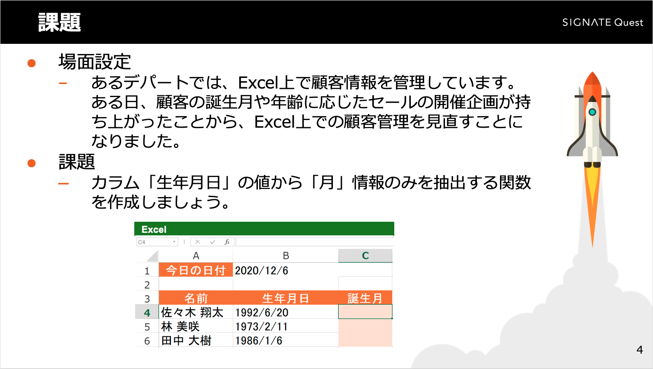
今日の日付 | 2021-02-02

名前 | 生年月日 | 誕生月
佐々木 翔太 | 1992-06-20
林 美咲 | 1973-02-11
田中 大樹 | 1986-01-06

日付の差分の計算
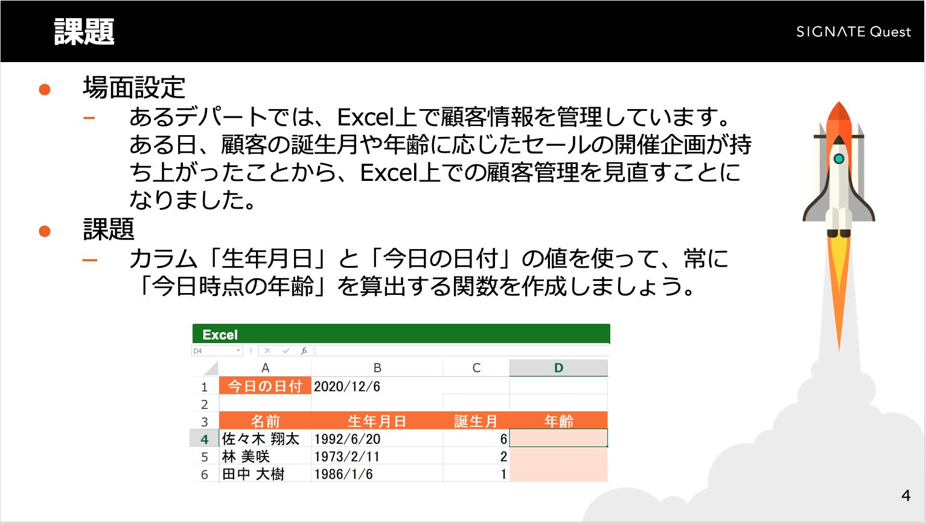
今日の日付 | 2021-02-02

名前 | 生年月日 | 誕生月 | 年齢
佐々木 翔太 | 1992-06-20 | 6
林 美咲 | 1973-02-11 | 2
田中 大樹 | 1986-01-06 | 1

